상품제안서
나이스데이 8K 거꾸로 수동 장우산 | 상품코드: S40226

 |  |  |  |  |  |  | 02-713-8555 | www.synergygift.co.kr
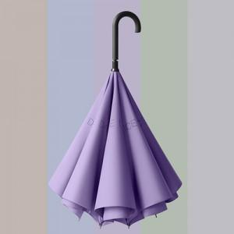

【상세/제작정보】

【인쇄/포장옵션】 | 실크, 원단1도인쇄 / 포장불가능

【공급단가】 | 수량 | 30~ | 100~ | 300~ | 500~ | 1,000~
*VAT별도 | 단가 | 12,730원 | 12,000원 | 11,700원 | 11,400원 | 11,000원

【상품 URL】 | https://www.synergygift.co.kr:443/src/goods_detail.php?gdno=40226

